4B
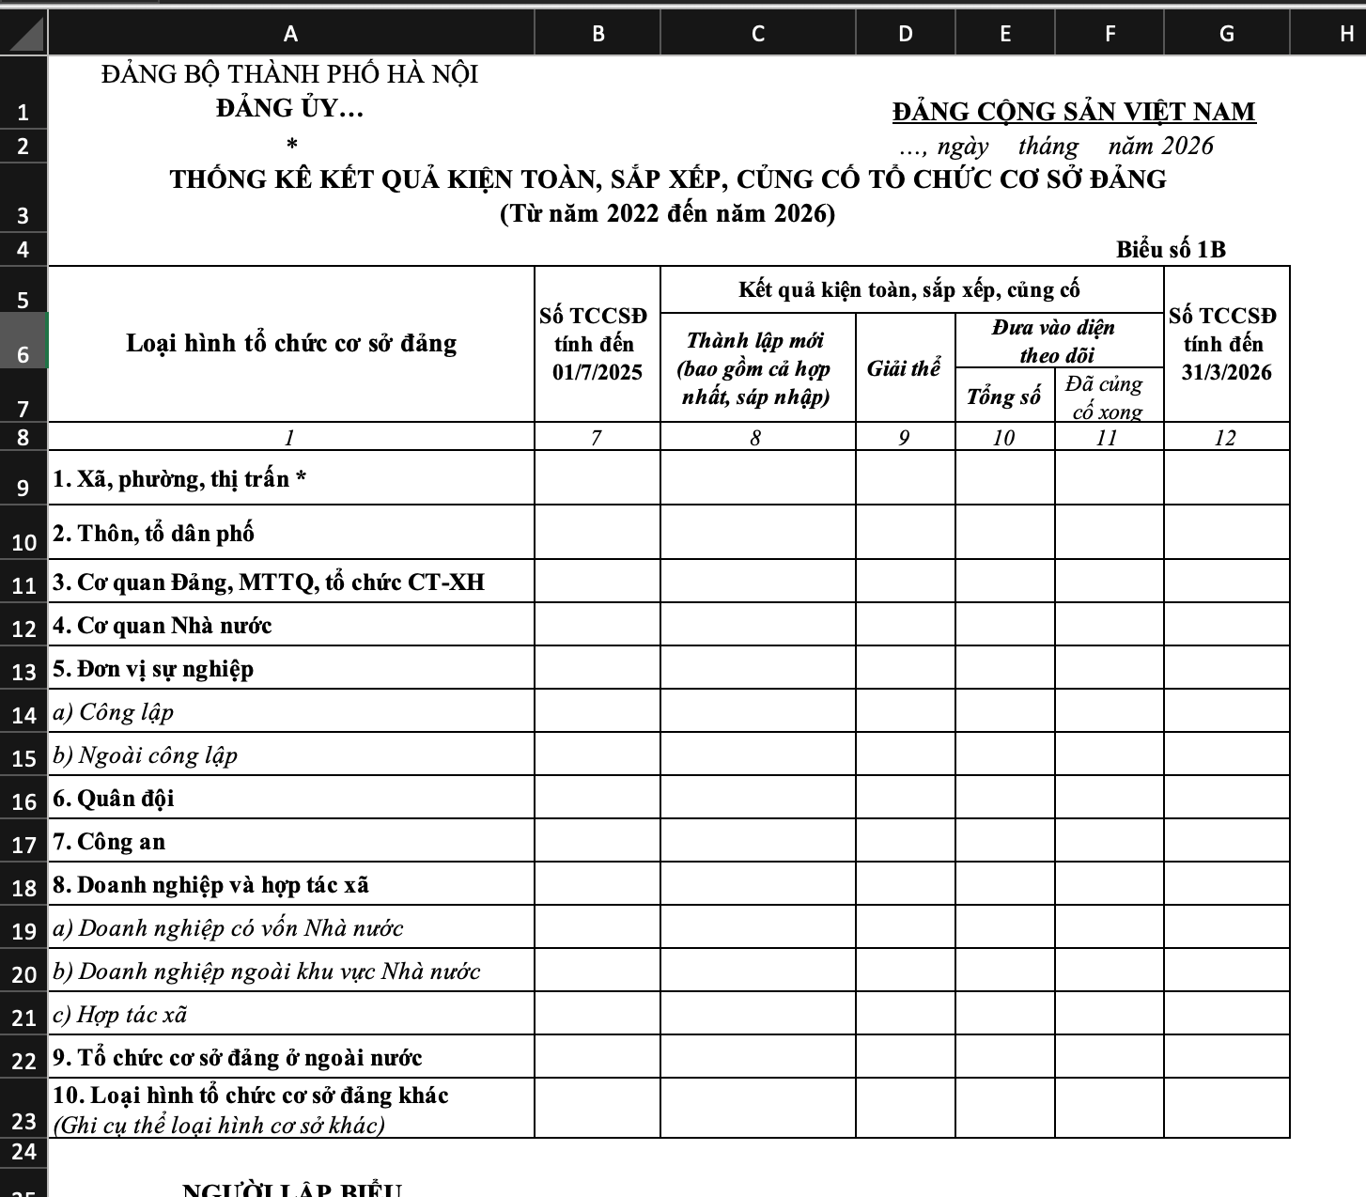
Lưu ý:
(1) Các đơn vị chỉ nhập số liệu không được thêm, bớt hàng và cột
(2) Một số biểu đã được lập công thức tính tổng, chỉ cần nhập số chi tiết
ĐẢNG BỘ THÀNH PHỐ HÀ NỘI ĐẢNG ỦY… | ĐẢNG CỘNG SẢN VIỆT NAM |  |  | Biểu được Ban Tổ chức Thành ủy phát hành ngày 16/3/2026
* | , ngày tháng năm 2026
THỐNG KÊ
SỐ TỔ CHỨC ĐẢNG THỰC HIỆN THÍ ĐIỂM SINH HOẠT ĐẢNG TRỰC TUYẾN theo Hướng dẫn số 03-HD/TW, ngày 27/12/2022 của Ban Bí thư (Tính đến 01/3/2026)
Biểu số 4B
Loại hình | Đảng bộ cơ sở | Chi bộ cơ sở | Chi bộ trực thuộc
I. Tính chất đặc thù
1. Có đảng viên sinh sống, công tác, lao động phân tán, gồm:
- Ở nước ngoài
- Ở nhiều tỉnh, thành phố trực thuộc Trung ương
- Có đảng viên sinh sống, công tác, lao động không thường xuyên, không liên tục ở cùng một địa điểm
- Có đảng viên đi làm ăn xa
- Có đảng viên là sinh viên trong thời gian nghỉ hè
2. Đảng viên thực hiện nhiệm vụ không thể rời vị trí công tác, gồm:
- Đơn vị lực lượng vũ trang
- Đơn vị y tế
- Đơn vị kiểm lâm
- Có đảng viên là thuyền viên làm việc trên tàu tuyến quốc tế
- Có đảng viên làm việc ở các công trình biển, hải đảo
II. Hoàn cảnh đặc biệt
- Ở nơi bị thiên tai, địa bàn bị cô lập, kéo dài
- Ở nơi bị dịch bệnh phải cách ly, giãn cách xã hội, không được tập trung đông người
NGƯỜI LẬP BIỂU |  | DUYỆT BIỂU
(Ký, ghi rõ họ và tên; số điện thoại di động và cố định liên hệ) |  | (Ký, đóng dấu, ghi rõ họ và tên)

5A
Lưu ý:
(1) Các đơn vị chỉ nhập số liệu không được thêm, bớt hàng và cột
(2) Một số biểu đã được lập công thức tính tổng, chỉ cần nhập số chi tiết
ĐẢNG BỘ THÀNH PHỐ HÀ NỘI ĐẢNG ỦY… |  |  |  |  |  |  |  |  |  | ĐẢNG CỘNG SẢN VIỆT NAM
* |  |  |  |  |  |  |  |  |  | , ngày tháng năm 2026
THỐNG KÊ TRÌNH ĐỘ CẤP ỦY, BÍ THƯ CẤP ỦY CƠ SỞ NHIỆM KỲ 2025 - 2030
Tính thời điểm hiện nay (đến 01/3/2026)
 |  |  |  |  |  |  |  |  |  |  |  |  | Biểu số 5A
Tiêu chí |  | Tổng số | Trong đó
 |  |  | Thôn, tổ dân phố (Nếu có) | Cơ quan Đảng, MTTQ, tổ chức CT-XH | Cơ quan Nhà nước | Đơn vị sự nghiệp công lập | Đơn vị sự nghiệp ngoài công lập | Quân đội | Công an | Doanh nghiệp có vốn Nhà nước | Doanh nghiệp ngoài khu vực Nhà nước | Hợp tác xã | Tổ chức cơ sở đảng ở ngoài nước | Loại hình tổ chức cơ sở đảng khác
1 |  | 2=3+…+14 | 3 | 4 | 5 | 6 | 7 | 8 | 9 | 10 | 11 | 12 | 13 | 14
1 | Cấp ủy cơ sở | 0
1.1 | Dân tộc thiểu số | 0
1.2 | Tôn giáo | 0
1.3 | Nữ | 0
1.4 | Tuổi đời | 0 | 0 | 0 | 0 | 0 | 0 | 0 | 0 | 0 | 0 | 0 | 0 | 0
- | Dưới 40 tuổi | 0
- | Từ 41 đến 45 tuổi | 0
- | Từ 46 đến 50 tuổi | 0
- | Từ 51 đến 55 tuổi | 0
- | Trên 55 tuổi | 0
1.5 | Trình độ chuyên môn | 0 | 0 | 0 | 0 | 0 | 0 | 0 | 0 | 0 | 0 | 0 | 0 | 0
- | Sau đại học | 0
- | Đại học, cao đẳng | 0
- | Trung cấp | 0
- | Sơ cấp, Chưa qua đào tạo | 0
1.6 | Trình độ lý luận chính trị | 0 | 0 | 0 | 0 | 0 | 0 | 0 | 0 | 0 | 0 | 0 | 0 | 0
- | Cao cấp, cử nhân | 0
- | Trung cấp | 0
- | Sơ cấp, Chưa qua đào tạo | 0
2 | Bí thư cấp ủy cơ sở | 0
2.1 | Dân tộc thiểu số | 0
2.2 | Tôn giáo | 0
2.3 | Nữ | 0
2.4 | Tuổi đời | 0 | 0 | 0 | 0 | 0 | 0 | 0 | 0 | 0 | 0 | 0 | 0 | 0
- | Dưới 40 tuổi | 0
- | Từ 41 đến 45 tuổi | 0
- | Từ 46 đến 50 tuổi | 0
- | Từ 51 đến 55 tuổi | 0
- | Trên 55 tuổi | 0
2.5 | Trình độ chuyên môn | 0 | 0 | 0 | 0 | 0 | 0 | 0 | 0 | 0 | 0 | 0 | 0 | 0
- | Sau đại học | 0
- | Đại học, cao đẳng | 0
- | Trung cấp | 0
- | Sơ cấp, Chưa qua đào tạo | 0
2.6 | Trình độ lý luận chính trị | 0 | 0 | 0 | 0 | 0 | 0 | 0 | 0 | 0 | 0 | 0 | 0 | 0
- | Cao cấp, cử nhân | 0
- | Trung cấp | 0
- | Sơ cấp, Chưa qua đào tạo | 0
 | NGƯỜI LẬP BIỂU |  |  |  |  |  |  |  |  |  | DUYỆT BIỂU
 | (Ký, ghi rõ họ và tên; số điện thoại di động và cố định liên hệ) |  |  |  |  |  |  |  |  |  | (Ký, đóng dấu, ghi rõ họ và tên)

6
Lưu ý:
(1) Các đơn vị chỉ nhập số liệu không được thêm, bớt hàng và cột
(2) Một số biểu đã được lập công thức tính tổng, chỉ cần nhập số chi tiết
ĐẢNG BỘ THÀNH PHỐ HÀ NỘI ĐẢNG ỦY… |  |  |  |  |  |  | ĐẢNG CỘNG SẢN VIỆT NAM
* |  |  |  |  |  |  | , ngày tháng năm 2026
THỐNG KÊ KẾT QUẢ ĐÀO TẠO, BỒI DƯỠNG ĐỘI NGŨ CẤP ỦY VIÊN CƠ SỞ
 |  |  |  |  |  |  |  |  |  |  | Biểu số 6
Loại hình chi bộ | Chương trình, hình thức đào tạo, bồi dưỡng
 | Đào tạo chuyên môn |  |  | Đào tạo lý luận chính trị |  | Bồi dưỡng nghiệp vụ
 | Sau đại học | Đại học, cao đẳng | Trung cấp | Cử nhân, cao cấp | Trung cấp | Nghiệp vụ xây dựng Đảng | Nghiệp vụ đoàn thể chính trị | Quản lý nhà nước | Ngoại ngữ | Tin học | Bồi dưỡng, cập nhật kiến thức, kỹ năng | Quốc phòng - An ninh
Từ 1/7/2025 đến 01/3/2026
1. Thôn, tổ dân phố
2. Cơ quan Đảng, MTTQ, tổ chức CT-XH
3. Cơ quan Nhà nước
4. Đơn vị sự nghiệp | 0 | 0 | 0 | 0 | 0 | 0 | 0 | 0 | 0 | 0 | 0 | 0
a) Công lập
b) Ngoài công lập
5. Quân đội
6. Công an
7. Doanh nghiệp và hợp tác xã | 0 | 0 | 0 | 0 | 0 | 0 | 0 | 0 | 0 | 0 | 0 | 0
a) Doanh nghiệp có vốn Nhà nước
b) Doanh nghiệp ngoài khu vực Nhà nước
c) Hợp tác xã
8. Tổ chức cơ sở đảng ở ngoài nước
9. Loại hình tổ chức cơ sở đảng khác
Cộng (1+…+9) | 0 | 0 | 0 | 0 | 0 | 0 | 0 | 0 | 0 | 0 | 0 | 0
NGƯỜI LẬP BIỂU |  |  |  |  |  |  |  |  | DUYỆT BIỂU
(Ký, ghi rõ họ và tên; số điện thoại di động và cố định liên hệ) |  |  |  |  |  |  |  |  | (Ký, đóng dấu, ghi rõ họ và tên)

